界面&功能
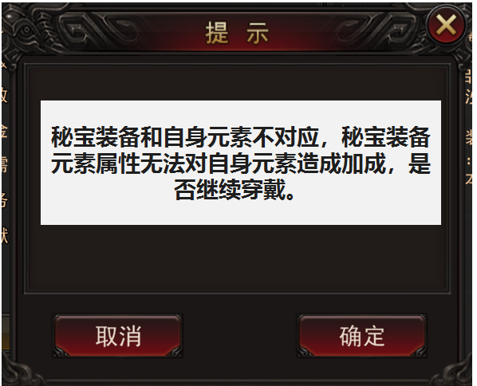
秘宝系统 |  |  |  |  | 功能规则

 | 功能入口 |  |  |  |  | 角色基本规则
 |  |  |  |  |  | 1.设计目的是什么
 | 1.主界面点击【人物】图标进入 |  |  |  |  | ▶ | 增加游戏特色系统
 | 2.进入本界面时，默认显示角色页签 |  |  |  |  | ▶ | 角色装备是最直观的战力体现
 | 3.当玩家有更高阶数的装备可穿戴时，角色系统有红点提示 |  |  |  |  | 2.装备概述
 |  |  |  |  |  | ▶ | 装备根据龙神元素属性分为3个，每种元素属性1个
 |  |  |  |  |  | ▶ | 装备分为基础属性和元素属性
 |  |  |  |  |  | ▶ | 装备不限职业不限性别都可以携带
 |  |  |  |  |  | ▶ | 秘宝元素和自身选择的元素不对应，则不能加成到最后的伤害计算中。
 | 参考图标 |  |  |  |  | ▶ | 装备分为不同阶数，低阶的可以往上合成
 |  |  |  |  |  | 3.秘宝特技
 |  |  |  |  |  | ▶ | 秘宝主动技能，使用后自身的元素效果翻倍，持续X秒。

 | 秘宝装备界面【当前为示例】

1
 |  |  | 1.功能标题与功能说明 |  |  | 1.元素装备
 |  |  | ▶ | 秘宝装备栏位置，具体位置可在“元素装备”系统功能后规划 |  | ▶ | 备底框要做的特殊，和普通装备底框有明显区分度
 |  |  | ▶ | 备底框要做的特殊，和普通装备底框有明显区分度 |  | ▶ | 点击装备位上的装备图标时，弹出装备tips，tips界面右侧有切换、升阶页签按钮
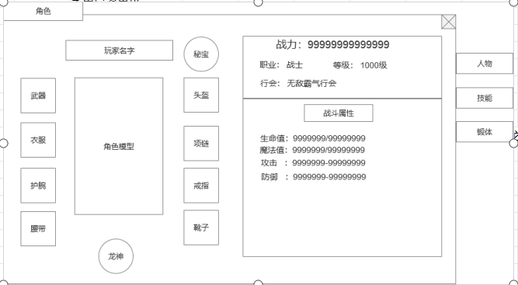
 |  |  | ▶ | 点击装备位上的装备图标时，弹出装备tips，tips界面右侧有切换、升阶页签按钮 |  |  | 切换：打开背包，查看同类型装备
 |  |  |  |  |  |  | 升阶：点击打开合成功能界面
 |  |  |  |  |  | ▶ | 有可替换的高级装备时或者空位有可穿戴的装备时，显示红点提示。
 |  |  |  |  |  | ▶ | 元素装备：元素装备可分为光明装备，黑暗装备，混沌装备。
 |  |  |  |  |  | ▶ | 秘宝属性：每一件秘宝携带一条元素属性和其他基础属性
 |  |  |  |  |  |  | 秘宝元素和自身选择的元素不对应，则不能加成到最后的伤害计算中。
 |  |  |  |  |  |  | 当穿戴秘宝装备和自身元素不对应时，提示：秘宝装备和自身元素不对应，秘宝装备元素属性无法对自身元素造成加成，是否继续穿戴。
 |  |  |  |  |  | ▶ | 秘宝穿戴：装备不限制职业和性别穿戴，但只可穿戴一件装备，装备可进行卸下替换
 |  |  |  |  |  | ▶ | 秘宝阶级：每种秘宝装备分为不同的阶级，低阶可向上合成。阶级仅将基础属性和元素属性做区分，技能不变

 |  |  |  |  |  | 2.秘宝特技
 |  |  |  |  |  | ▶ | 秘宝主动技能，使用后自身（角色非装备）的元素效果翻倍，持续X秒。
 |  |  |  |  |  | ▶ | 当穿戴秘宝装备和自身元素不对应时，秘宝技能无法释放，技能显示灰色。

 |  | 秘宝装备提示界面【当前为示例】

美术需求
美术需求

 | UI需求
 | 序号 | 类型 | 对应界面 | 内容描述 | 功能需求 | 备注 | 参考图
 | 1 | UI | 秘宝装备底框 |  |  | 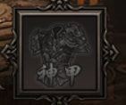 | 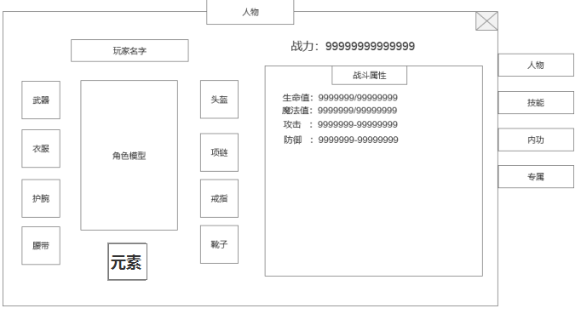
 | 2 | UI

 | 原画需求
 | 序号 | 类型 | 对应界面 | 内容描述 | 功能需求 | 备注 | 参考图
 | 无

 | ICON需求
 | 序号 | 类型 | 图标需求 | 内容描述 | 功能需求 | 尺寸需求 | 参考图
 | 1 | ICON | 黑暗秘宝装备 | 黑暗装备需求，需分1阶到10阶的黑暗秘宝装备 |  |  | 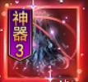
 | 2 | ICON | 光明秘宝装备 | 光明装备需求，需分1阶到11阶的光明秘宝装备 |  |  | 
 | 3 | ICON | 混沌秘宝装备 | 混沌装备需求，需分1阶到12阶的混沌秘宝装备 |  |  | 
 | 4 | ICON | 黑暗秘宝主界面技能图标 | 放在主界面的技能图标 |  |  | 
 | 5 | ICON | 光明秘宝主界面技能图标 | 放在主界面的技能图标
 | 6 | ICON | 光明秘宝主界面技能图标 | 放在主界面的技能图标

 | 动效需求
 | 序号 | 类型 | 描述 | 内容描述 | 功能需求 | 备注 | 参考图
 | 1

 | 其他
 | 序号 | 类型 | 对应界面 | 内容描述 | 功能需求 | 备注 | 参考图
 | 1

